상품제안서
보이스캐디 레이저형 거리측정기 SL2 | 상품코드: F11966

 |  |  |  |  |  |  | 02-412-0044 | www.easy1.co.kr
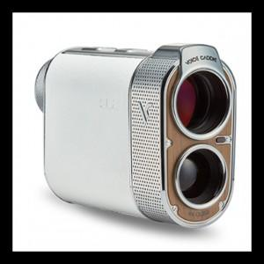

【상세/제작정보】 | .

【인쇄/포장옵션】 | 스티커 / 포장지포장

【공급단가】 | 수량 | 3~ | 30~ | 50~ | 100~ | 500~
*VAT별도 | 단가 | 831,600원 | 800,800원 | 770,000원 | 739,200원 | 720,720원

【상품 URL】 | https://dev.easy1.co.kr:443/src/goods_detail.php?gdno=11966

